保護者連絡票の例
 |  | 月 日 〇〇保健室
年 組 番 さん 保護者 様

保健室から怪我についてのお知らせ
連絡事項 １．本日、お子さんが下記の理由で保健室に来室して下記の通り、対応をしました。帰宅後もご家庭で様子を見ていただくようお願いします。 ２．帰宅後もしくは翌日以降に「痛みや腫れなどの症状が改善しない」「日常生活に支障がある」場合は、必ず医療機関を受診していただくようお願いします。 ３．その他（ ）

前
怪我についての説明 |  | 受傷した部位
時間 | 時 分頃 □始業前 □（ ）校時（ ）の時間 □中休み □昼休み □放課後 □その他（ ） | 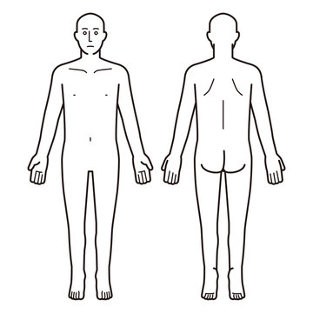
場所 | □教室 □階段 □廊下 □校庭 □体育館 □プール □その他（ ）
怪我 した 状況

後
怪我の種類 | □捻挫疑い □打撲疑い □突き指疑い □きず □その他（ ）
症状 | □腫れ □痛み □出血 □その他（ ）
保健室対応 | □冷却 □固定 □止血 □洗浄、消毒、傷の保護 □保健室にて休養 □その他（ ）
その他
ご不明点また不安な点がございましたら、担当者までご連絡ください。 〇〇学校 電話番号〇〇‐〇〇〇 養護教諭 〇〇〇〇

